set_info
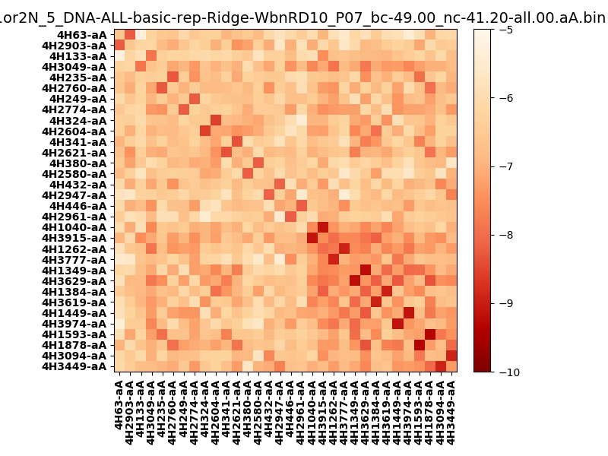
N_pairs: | 16
N_heterodimers: | 16
N_homodimers: | 0
orthogonality_average: | -1.85469388962
orthogonality_average_%: | 37.0938777924
orthogonality_gap: | 0.44657087326
orthogonality_gap_%: | -8.93141746521
N_offtarget_above_min_ontarget: | 26

max_affinity: | -9.32599925995
min_affinity: | -5.28177022934
lower_is_better: | True

binding_min_affinity: | -7.87805986404
binding_min_affinity_%: | 57.5611972809

nonbinidng_max_affinity: | -8.3246307373
nonbinidng_max_affinity_%: | 66.4926147461

total_II_pairs: | 36
total_II_pairs_%: | 56.25
total_IN_mismatches: | 0
total_IN_mismatches_%: | 0.0
total_NN_pairs: | 28
total_NN_pairs_%: | 43.75

total_electrostatic_matches: | 127
total_electrostatic_matches_%: | 99.21875
total_electrostatic_mismatches: | 1
total_electrostatic_mismatches_%: | 0.78125

starting_pos: | f
N_heptades: | 4
N_aminoacids: | 29

normalization_max: | -10
normalization_min: | -5

